40x40
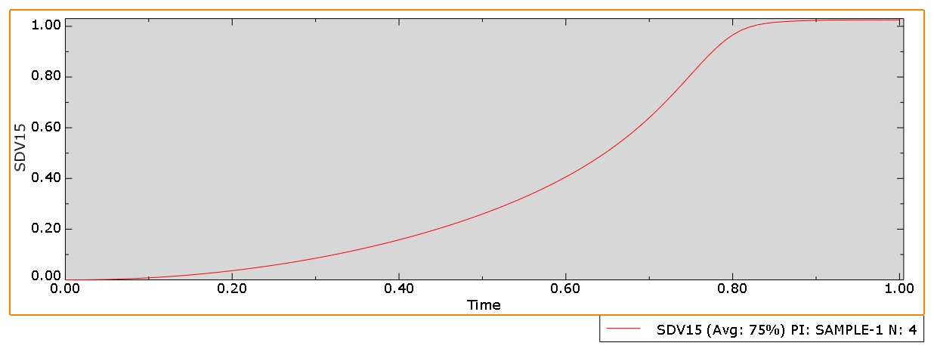
 | phase-field
time | 2h | 4h | 6h | 8h
0 | 0 | 0 | 0 | 0
0.01 | 0 | 0 | 0 | 0
0.02 | 0.000100072 | 0.000114946 | 0.000130142 | 0.000147077
0.03 | 0.000400163 | 0.000459605 | 0.000520326 | 0.000587974
0.04 | 0.000900187 | 0.00103381 | 0.00117027 | 0.00132227
0.05 | 0.00159982 | 0.0018369 | 0.00207886 | 0.00234829
0.06 | 0.00249944 | 0.00286904 | 0.003246 | 0.00366565
0.07 | 0.00359856 | 0.00412913 | 0.00466972 | 0.0052713
0.08 | 0.00489796 | 0.00561761 | 0.00635005 | 0.00716482
0.09 | 0.00639704 | 0.00733294 | 0.00828417 | 0.00934186
0.1 | 0.00809697 | 0.00927588 | 0.0104723 | 0.011802
0.11 | 0.00999705 | 0.0114444 | 0.0129107 | 0.0145396
0.12 | 0.0120988 | 0.0138397 | 0.0155998 | 0.0175542
0.13 | 0.0144015 | 0.0164593 | 0.0185353 | 0.0208391
0.14 | 0.0169072 | 0.0193046 | 0.0217176 | 0.024394
0.15 | 0.0196147 | 0.0223728 | 0.0251416 | 0.0282109
0.16 | 0.0225268 | 0.0256658 | 0.0288081 | 0.0322896
0.17 | 0.0256423 | 0.0291803 | 0.0327113 | 0.0366213
0.18 | 0.0289642 | 0.0329186 | 0.0368521 | 0.0412058
0.19 | 0.0324913 | 0.036877 | 0.0412243 | 0.0460335
0.2 | 0.0362273 | 0.0410584 | 0.0458292 | 0.0511043 | h | 2.5
0.21 | 0.0401708 | 0.0454587 | 0.0506597 | 0.056408 | 2 | 5
0.22 | 0.0443261 | 0.0500813 | 0.0557175 | 0.0619447 | 4 | 10
0.23 | 0.0486917 | 0.0549216 | 0.0609952 | 0.0677035 | 6 | 15
0.24 | 0.0532728 | 0.059984 | 0.066495 | 0.0736848 | 8 | 20
0.25 | 0.0580673 | 0.0652633 | 0.0722087 | 0.0798773
0.26 | 0.0630818 | 0.0707647 | 0.0781393 | 0.0862816
0.27 | 0.0683137 | 0.0764826 | 0.0842781 | 0.0928862
0.28 | 0.0737708 | 0.0824231 | 0.0906286 | 0.0996921
0.29 | 0.0794502 | 0.0885803 | 0.097182 | 0.106688
0.3 | 0.0853608 | 0.0949613 | 0.103942 | 0.113874
0.31 | 0.0914995 | 0.10156 | 0.1109 | 0.121239
0.32 | 0.097877 | 0.108384 | 0.118061 | 0.128786
0.33 | 0.104489 | 0.115428 | 0.125416 | 0.136501
0.34 | 0.111349 | 0.1227 | 0.132969 | 0.144389
0.35 | 0.118452 | 0.130194 | 0.140712 | 0.152436
0.36 | 0.125813 | 0.137922 | 0.148652 | 0.160646
0.37 | 0.133427 | 0.145875 | 0.156778 | 0.169008
0.38 | 0.141311 | 0.154069 | 0.1651 | 0.177525
0.39 | 0.14946 | 0.162492 | 0.173606 | 0.186186
0.4 | 0.157894 | 0.171164 | 0.182309 | 0.194997
0.41 | 0.166607 | 0.180074 | 0.191195 | 0.203945
0.42 | 0.175623 | 0.189243 | 0.200279 | 0.213038
0.43 | 0.184934 | 0.198658 | 0.209547 | 0.222263
0.44 | 0.194572 | 0.208347 | 0.219018 | 0.23163
0.45 | 0.204522 | 0.218293 | 0.228675 | 0.241125
0.46 | 0.214827 | 0.228531 | 0.238542 | 0.250761
0.47 | 0.225468 | 0.239042 | 0.2486 | 0.260523
0.48 | 0.236496 | 0.249868 | 0.258878 | 0.270427
0.49 | 0.247888 | 0.260984 | 0.269354 | 0.280457
0.5 | 0.259709 | 0.272445 | 0.280064 | 0.290632
0.51 | 0.271926 | 0.284219 | 0.290982 | 0.300936
0.52 | 0.284624 | 0.296375 | 0.302152 | 0.311391
0.53 | 0.297758 | 0.308872 | 0.313545 | 0.321979
0.54 | 0.311437 | 0.3218 | 0.325215 | 0.332729
0.55 | 0.325599 | 0.335102 | 0.337125 | 0.343619
0.56 | 0.340389 | 0.348896 | 0.349344 | 0.354686
0.57 | 0.355719 | 0.363108 | 0.361826 | 0.365902
0.58 | 0.371781 | 0.37789 | 0.374659 | 0.377317
0.59 | 0.388451 | 0.39314 | 0.387782 | 0.388893
0.6 | 0.405989 | 0.409064 | 0.401312 | 0.400695
0.61 | 0.424213 | 0.425515 | 0.415167 | 0.412676
0.62 | 0.443484 | 0.442777 | 0.4295 | 0.424918
0.63 | 0.463527 | 0.460634 | 0.444199 | 0.437362
0.64 | 0.484854 | 0.479481 | 0.459473 | 0.450113
0.65 | 0.507038 | 0.498986 | 0.47516 | 0.463093
0.66 | 0.530764 | 0.519705 | 0.49154 | 0.476445
0.67 | 0.555589 | 0.541122 | 0.508374 | 0.490062
0.68 | 0.582085 | 0.563979 | 0.526042 | 0.504129
0.69 | 0.609939 | 0.587718 | 0.544193 | 0.518494
0.7 | 0.639595 | 0.612961 | 0.563353 | 0.5334
0.71 | 0.670756 | 0.639277 | 0.583001 | 0.54863
0.72 | 0.703711 | 0.667147 | 0.603832 | 0.56451
0.73 | 0.738043 | 0.696168 | 0.625275 | 0.58073
0.74 | 0.773719 | 0.726644 | 0.647918 | 0.597735
0.75 | 0.809984 | 0.758076 | 0.671308 | 0.615077
0.76 | 0.846306 | 0.79048 | 0.695897 | 0.63337
0.77 | 0.881342 | 0.82305 | 0.721262 | 0.651957
0.78 | 0.913947 | 0.855324 | 0.747712 | 0.671648
0.79 | 0.942511 | 0.886105 | 0.774758 | 0.691706
0.8 | 0.966099 | 0.91448 | 0.802497 | 0.712824
0.81 | 0.984174 | 0.939124 | 0.83025 | 0.734371
0.82 | 0.997183 | 0.959278 | 0.857772 | 0.75688
0.83 | 1.006 | 0.974531 | 0.884096 | 0.779737
0.84 | 1.01179 | 0.985337 | 0.908677 | 0.803296
0.85 | 1.01555 | 0.99257 | 0.930501 | 0.826875
0.86 | 1.01811 | 0.997405 | 0.949001 | 0.850585
0.87 | 1.01998 | 1.0008 | 0.963591 | 0.873581
0.88 | 1.02146 | 1.00337 | 0.97442 | 0.895686
0.89 | 1.02262 | 1.0054 | 0.981961 | 0.915964
0.9 | 1.0235 | 1.00706 | 0.987145 | 0.934153
0.91 | 1.02416 | 1.00844 | 0.990786 | 0.94949
0.92 | 1.02462 | 1.00961 | 0.993481 | 0.961852
0.93 | 1.02494 | 1.01061 | 0.995568 | 0.971116
0.94 | 1.02514 | 1.01148 | 0.997262 | 0.977792
0.95 | 1.02526 | 1.01224 | 0.998683 | 0.982462
0.96 | 1.02532 | 1.0129 | 0.99991 | 0.985807
0.97 | 1.02533 | 1.01348 | 1.00099 | 0.988269
0.98 | 1.02529 | 1.014 | 1.00195 | 0.990177
0.99 | 1.02522 | 1.01446 | 1.00282 | 0.991716
1 | 1.02513 | 1.01486 | 1.00361 | 0.993015

50x50
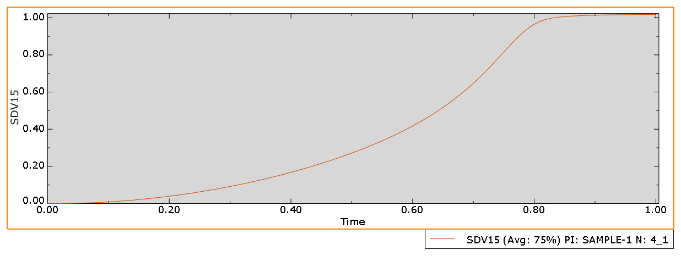
 | phase-field
time | 2h | 4h | 6h | 8h
0 | 0 | 0 | 0 | 0
0.01 | 0 | 0 | 0 | 0
0.02 | 9.79E-05 | 0.000109733 | 0.000121083 | 0.000133454
0.03 | 0.00039152 | 0.000438772 | 0.000484128 | 0.000533556
0.04 | 0.000880758 | 0.000986986 | 0.00108892 | 0.0012
0.05 | 0.00156536 | 0.00175386 | 0.00193465 | 0.00213157
0.06 | 0.00244572 | 0.00273967 | 0.00302137 | 0.00332812
0.07 | 0.00352149 | 0.0039436 | 0.00434766 | 0.00478748
0.08 | 0.00479349 | 0.00536626 | 0.00591383 | 0.00650961
0.09 | 0.00626131 | 0.00700654 | 0.00771787 | 0.00849141
0.1 | 0.00792619 | 0.00886543 | 0.00976031 | 0.0107329
0.11 | 0.00978764 | 0.0109415 | 0.0120386 | 0.0132302
0.12 | 0.0118474 | 0.0132362 | 0.0145535 | 0.0159835
0.13 | 0.0141048 | 0.0157477 | 0.017302 | 0.018988
0.14 | 0.0165622 | 0.0184779 | 0.0202851 | 0.0222439
0.15 | 0.0192188 | 0.0214248 | 0.0234992 | 0.0257458
0.16 | 0.0220773 | 0.0245906 | 0.0269457 | 0.0294942
0.17 | 0.0251371 | 0.0279731 | 0.0306204 | 0.0334827
0.18 | 0.0284014 | 0.031575 | 0.0345252 | 0.0377122
0.19 | 0.0318693 | 0.0353937 | 0.0386554 | 0.0421756
0.2 | 0.0355449 | 0.0394326 | 0.0430133 | 0.0468742
0.21 | 0.0394271 | 0.0436888 | 0.0475937 | 0.0518001
0.22 | 0.0435207 | 0.0481664 | 0.0523995 | 0.056955
0.23 | 0.0478245 | 0.052862 | 0.057425 | 0.0623306
0.24 | 0.0523441 | 0.0577808 | 0.0626736 | 0.0679289 | 100
0.25 | 0.0570781 | 0.0629188 | 0.0681393 | 0.0737412 | 50 | 2 | 4 | 8 | 12 | 16
0.26 | 0.0620332 | 0.0682821 | 0.0738262 | 0.0797698
0.27 | 0.0672077 | 0.0738665 | 0.0797278 | 0.0860058
0.28 | 0.0726096 | 0.0796793 | 0.0858491 | 0.092452
0.29 | 0.0782368 | 0.0857156 | 0.0921831 | 0.0990991
0.3 | 0.0840987 | 0.091984 | 0.098736 | 0.105951
0.31 | 0.0901928 | 0.0984794 | 0.1055 | 0.112997
0.32 | 0.0965305 | 0.105212 | 0.112483 | 0.120243
0.33 | 0.103108 | 0.112176 | 0.119676 | 0.127678
0.34 | 0.10994 | 0.119383 | 0.127089 | 0.135308
0.35 | 0.117022 | 0.126827 | 0.134712 | 0.143122
0.36 | 0.12437 | 0.134522 | 0.142557 | 0.151128
0.37 | 0.131978 | 0.142461 | 0.150613 | 0.159314
0.38 | 0.139868 | 0.150662 | 0.158895 | 0.167689
0.39 | 0.148031 | 0.159115 | 0.167391 | 0.176241
0.4 | 0.156493 | 0.167842 | 0.176118 | 0.184981
0.41 | 0.165244 | 0.176833 | 0.185062 | 0.193896
0.42 | 0.174314 | 0.186113 | 0.194246 | 0.203001
0.43 | 0.183692 | 0.195671 | 0.203653 | 0.212281
0.44 | 0.193415 | 0.205537 | 0.21331 | 0.221752
0.45 | 0.203467 | 0.215697 | 0.223199 | 0.2314
0.46 | 0.213894 | 0.226192 | 0.233351 | 0.241245
0.47 | 0.224676 | 0.236999 | 0.243746 | 0.25127
0.48 | 0.235871 | 0.248173 | 0.254424 | 0.261501
0.49 | 0.247453 | 0.259684 | 0.265359 | 0.271918
0.5 | 0.259492 | 0.2716 | 0.2766 | 0.282553
0.51 | 0.271956 | 0.283885 | 0.288118 | 0.293383
0.52 | 0.284936 | 0.296623 | 0.299972 | 0.304447
0.53 | 0.298384 | 0.309768 | 0.312126 | 0.315718
0.54 | 0.31242 | 0.32343 | 0.324657 | 0.327247
0.55 | 0.326979 | 0.337543 | 0.337516 | 0.338997
0.56 | 0.342217 | 0.352255 | 0.350804 | 0.351035
0.57 | 0.358042 | 0.367472 | 0.364456 | 0.363316
0.58 | 0.374666 | 0.383396 | 0.378603 | 0.375923
0.59 | 0.391951 | 0.39989 | 0.393157 | 0.388798
0.6 | 0.410191 | 0.417231 | 0.408295 | 0.402049
0.61 | 0.429179 | 0.435219 | 0.423891 | 0.415601
0.62 | 0.449327 | 0.45424 | 0.440187 | 0.429596
0.63 | 0.470318 | 0.473993 | 0.457002 | 0.44393
0.64 | 0.492699 | 0.495032 | 0.47467 | 0.458797
0.65 | 0.51616 | 0.516877 | 0.492913 | 0.474049
0.66 | 0.54116 | 0.540276 | 0.512198 | 0.489945
0.67 | 0.567527 | 0.564713 | 0.5321 | 0.506268
0.68 | 0.595635 | 0.590822 | 0.553283 | 0.523368
0.69 | 0.62536 | 0.618226 | 0.575092 | 0.540926
0.7 | 0.656986 | 0.647428 | 0.598422 | 0.559427
0.71 | 0.690341 | 0.678074 | 0.622543 | 0.578399
0.72 | 0.725533 | 0.710506 | 0.648215 | 0.598526
0.73 | 0.762156 | 0.744244 | 0.674846 | 0.619092
0.74 | 0.799903 | 0.779336 | 0.703012 | 0.641016
0.75 | 0.837876 | 0.814932 | 0.732124 | 0.663492
0.76 | 0.875074 | 0.850482 | 0.76254 | 0.687307
0.77 | 0.90988 | 0.884543 | 0.793508 | 0.711775
0.78 | 0.940763 | 0.915958 | 0.825028 | 0.7375
0.79 | 0.966225 | 0.943039 | 0.855997 | 0.763796
0.8 | 0.9857 | 0.964803 | 0.885878 | 0.791046
0.81 | 0.99945 | 0.980777 | 0.913255 | 0.818436
0.82 | 1.00855 | 0.991632 | 0.937364 | 0.846027
0.83 | 1.01429 | 0.998552 | 0.957048 | 0.872749
0.84 | 1.01788 | 1.00299 | 0.972063 | 0.898249
0.85 | 1.02021 | 1.00604 | 0.982549 | 0.921303
0.86 | 1.02187 | 1.00831 | 0.989506 | 0.941481
0.87 | 1.02313 | 1.01006 | 0.994069 | 0.957897
0.88 | 1.02408 | 1.01145 | 0.997233 | 0.970491
0.89 | 1.02472 | 1.01256 | 0.999548 | 0.979387
0.9 | 1.02513 | 1.01348 | 1.00134 | 0.985435
0.91 | 1.02533 | 1.01423 | 1.00279 | 0.989498
0.92 | 1.0254 | 1.01486 | 1.00399 | 0.99235
0.93 | 1.02537 | 1.01539 | 1.00502 | 0.99444
0.94 | 1.02526 | 1.01584 | 1.00592 | 0.996067
0.95 | 1.02511 | 1.01622 | 1.00671 | 0.997389
0.96 | 1.02491 | 1.01655 | 1.0074 | 0.99851
0.97 | 1.02469 | 1.01682 | 1.00803 | 0.999483
0.98 | 1.02445 | 1.01706 | 1.00859 | 1.00035
0.99 | 1.02419 | 1.01727 | 1.0091 | 1.00113
1 | 1.02392 | 1.01744 | 1.00955 | 1.00183

60x60
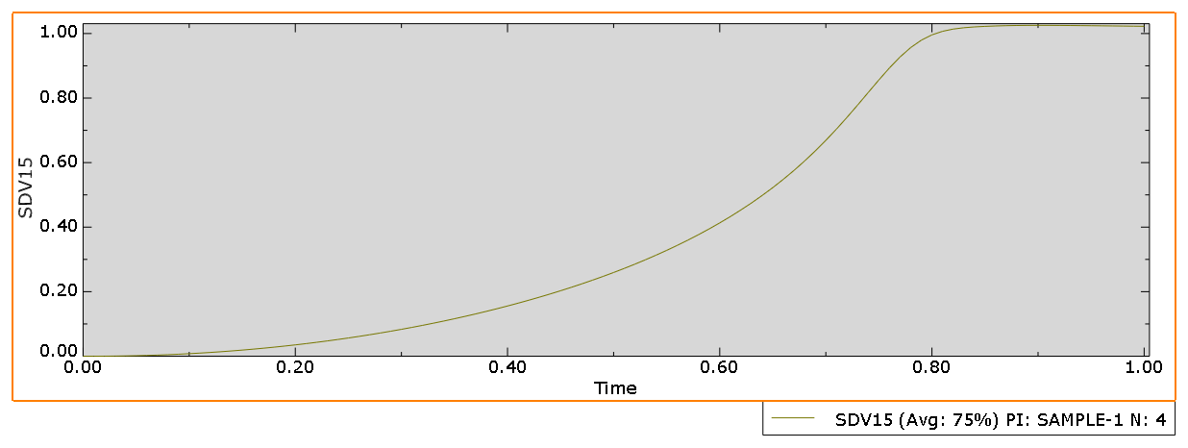
 | phase-field
time | 2h | 4h | 6h | 8h
0 | 0 | 0 | 0 | 0
0.01 | 0 | 0 | 0 | 0
0.02 | 9.65E-05 | 0.000106491 | 0.000115536 | 0.000125168
0.03 | 0.000386074 | 0.000425819 | 0.000461964 | 0.00050045
0.04 | 0.000868517 | 0.000957871 | 0.00103911 | 0.0011256
0.05 | 0.00154364 | 0.00170223 | 0.00184633 | 0.00199969
0.06 | 0.00241187 | 0.00265922 | 0.00288378 | 0.00312271
0.07 | 0.00347293 | 0.0038282 | 0.00415038 | 0.004493
0.08 | 0.00472767 | 0.0052099 | 0.0056466 | 0.00611076
0.09 | 0.00617578 | 0.00680347 | 0.00737091 | 0.00797365
0.1 | 0.00781858 | 0.00861004 | 0.00932409 | 0.0100821
0.11 | 0.00965568 | 0.0106285 | 0.0115042 | 0.012433
0.12 | 0.0116889 | 0.0128605 | 0.0139124 | 0.0150271
0.13 | 0.0139178 | 0.0153048 | 0.0165462 | 0.0178607
0.14 | 0.0163447 | 0.0179632 | 0.0194072 | 0.0209346
0.15 | 0.0189692 | 0.0208345 | 0.0224926 | 0.0242447
0.16 | 0.021794 | 0.023921 | 0.0258043 | 0.027792
0.17 | 0.0248187 | 0.0272211 | 0.0293392 | 0.0315718
0.18 | 0.0280467 | 0.0307379 | 0.0330995 | 0.0355855
0.19 | 0.0314773 | 0.0344694 | 0.0370817 | 0.0398278
0.2 | 0.0351148 | 0.0384195 | 0.0412887 | 0.0443005 | 100
0.21 | 0.0389584 | 0.0425858 | 0.0457165 | 0.0489978 | 60 | 1.6666666667 | 3.3333333333 | 6.6666666667 | 10 | 13.333333333
0.22 | 0.0430131 | 0.0469729 | 0.0503687 | 0.0539219
0.23 | 0.047278 | 0.0515784 | 0.0552408 | 0.0590666
0.24 | 0.0517589 | 0.0564076 | 0.0603372 | 0.0644347
0.25 | 0.0564548 | 0.0614576 | 0.0656529 | 0.0700194
0.26 | 0.0613727 | 0.0667351 | 0.0711933 | 0.0758242
0.27 | 0.0665112 | 0.0722366 | 0.0769528 | 0.0818418
0.28 | 0.0718786 | 0.0779702 | 0.0829379 | 0.0880767
0.29 | 0.0774731 | 0.0839318 | 0.0891425 | 0.0945209
0.3 | 0.0833049 | 0.090131 | 0.0955744 | 0.10118
0.31 | 0.0893714 | 0.0965634 | 0.102227 | 0.108045
0.32 | 0.0956846 | 0.10324 | 0.109109 | 0.115124
0.33 | 0.102242 | 0.110156 | 0.116214 | 0.122406
0.34 | 0.109057 | 0.117325 | 0.123553 | 0.129901
0.35 | 0.116126 | 0.124741 | 0.131118 | 0.137599
0.36 | 0.123467 | 0.13242 | 0.138921 | 0.145508
0.37 | 0.131074 | 0.140355 | 0.146955 | 0.15362
0.38 | 0.138968 | 0.148566 | 0.155234 | 0.161946
0.39 | 0.147143 | 0.157044 | 0.16375 | 0.170475
0.4 | 0.155624 | 0.165813 | 0.172521 | 0.179222
0.41 | 0.164403 | 0.174864 | 0.181535 | 0.188173
0.42 | 0.173511 | 0.184225 | 0.190818 | 0.197348
0.43 | 0.182936 | 0.193883 | 0.200354 | 0.206731
0.44 | 0.192716 | 0.203875 | 0.210174 | 0.216346
0.45 | 0.202838 | 0.214185 | 0.22026 | 0.226176
0.46 | 0.213348 | 0.224858 | 0.23065 | 0.236248
0.47 | 0.224227 | 0.235873 | 0.241323 | 0.246545
0.48 | 0.235535 | 0.247288 | 0.252325 | 0.257099
0.49 | 0.247245 | 0.259075 | 0.26363 | 0.267889
0.5 | 0.259433 | 0.271308 | 0.275297 | 0.278957
0.51 | 0.272064 | 0.283949 | 0.287293 | 0.290275
0.52 | 0.285234 | 0.297094 | 0.299693 | 0.301899
0.53 | 0.298896 | 0.310692 | 0.312452 | 0.313793
0.54 | 0.313174 | 0.324869 | 0.325669 | 0.326027
0.55 | 0.328002 | 0.339551 | 0.339284 | 0.338556
0.56 | 0.343546 | 0.354911 | 0.353426 | 0.35147
0.57 | 0.359707 | 0.370841 | 0.368012 | 0.36471
0.58 | 0.376714 | 0.387575 | 0.383217 | 0.378393
0.59 | 0.394419 | 0.404956 | 0.398923 | 0.392439
0.6 | 0.413139 | 0.423313 | 0.415366 | 0.407006
0.61 | 0.43265 | 0.442405 | 0.432375 | 0.421981
0.62 | 0.4534 | 0.462702 | 0.450283 | 0.437579
0.63 | 0.475041 | 0.483829 | 0.468832 | 0.45364
0.64 | 0.498173 | 0.506427 | 0.48849 | 0.470457
0.65 | 0.522451 | 0.530109 | 0.508855 | 0.487791
0.66 | 0.548382 | 0.555422 | 0.5306 | 0.506047
0.67 | 0.575768 | 0.58212 | 0.553085 | 0.524863
0.68 | 0.60502 | 0.610651 | 0.577231 | 0.544808
0.69 | 0.63599 | 0.640816 | 0.602327 | 0.565334
0.7 | 0.668981 | 0.672954 | 0.629159 | 0.5872
0.71 | 0.703776 | 0.706801 | 0.657161 | 0.609808
0.72 | 0.740455 | 0.742464 | 0.686944 | 0.633806
0.73 | 0.778495 | 0.779401 | 0.717934 | 0.658722
0.74 | 0.817463 | 0.817221 | 0.750513 | 0.685068
0.75 | 0.856239 | 0.854726 | 0.783915 | 0.7124
0.76 | 0.89355 | 0.890707 | 0.818109 | 0.741065
0.77 | 0.927543 | 0.923331 | 0.851885 | 0.770526
0.78 | 0.956582 | 0.951024 | 0.884555 | 0.800871
0.79 | 0.979399 | 0.972467 | 0.914433 | 0.831291
0.8 | 0.995903 | 0.987617 | 0.940525 | 0.861451
0.81 | 1.0069 | 0.997372 | 0.961494 | 0.890144
0.82 | 1.0138 | 1.00335 | 0.977058 | 0.916585
0.83 | 1.01797 | 1.00711 | 0.987535 | 0.93952
0.84 | 1.02053 | 1.00971 | 0.994202 | 0.958385
0.85 | 1.02225 | 1.01162 | 0.998436 | 0.972578
0.86 | 1.0235 | 1.01306 | 1.00132 | 0.982507
0.87 | 1.02442 | 1.01417 | 1.0034 | 0.988975
0.88 | 1.02502 | 1.01503 | 1.005 | 0.99319
0.89 | 1.02533 | 1.01571 | 1.00627 | 0.996036
0.9 | 1.02543 | 1.01624 | 1.00731 | 0.998084
0.91 | 1.02536 | 1.01667 | 1.00818 | 0.99964
0.92 | 1.02518 | 1.01702 | 1.00892 | 1.00089
0.93 | 1.02494 | 1.0173 | 1.00957 | 1.00193
0.94 | 1.02464 | 1.01752 | 1.01013 | 1.00283
0.95 | 1.02431 | 1.01771 | 1.01062 | 1.00361
0.96 | 1.02395 | 1.01785 | 1.01105 | 1.0043
0.97 | 1.02358 | 1.01796 | 1.01143 | 1.00493
0.98 | 1.0232 | 1.01805 | 1.01177 | 1.00549
0.99 | 1.02281 | 1.01811 | 1.01207 | 1.006
1 | 1.02242 | 1.01815 | 1.01234 | 1.00646

70x70
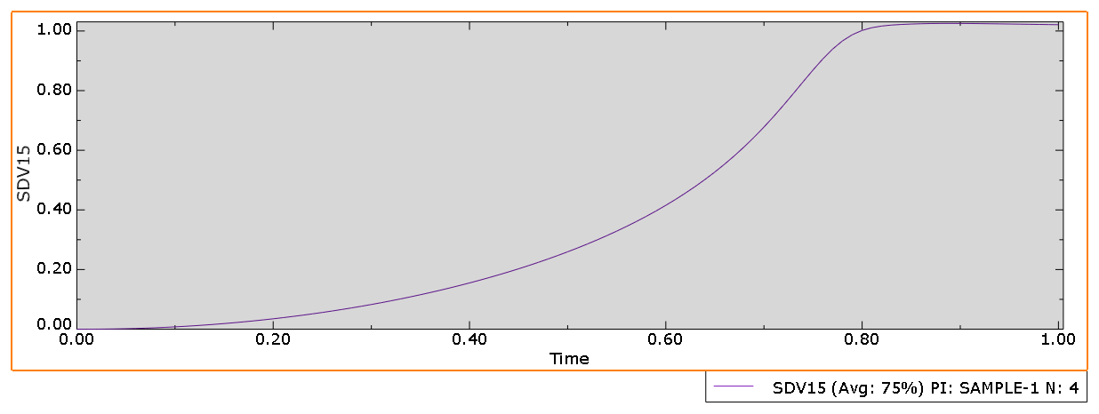
 | phase-field
time | 2h | 4h | 6h | 8h
0 | 0 | 0 | 0 | 0
0.01 | 0 | 0 | 0 | 0
0.02 | 9.56E-05 | 0.000104295 | 0.00011182 | 0.000119666
0.03 | 0.000382363 | 0.00041704 | 0.000447116 | 0.000478467
0.04 | 0.000860173 | 0.000938138 | 0.00100574 | 0.0010762
0.05 | 0.00152884 | 0.00166723 | 0.00178715 | 0.0019121
0.06 | 0.0023888 | 0.00260468 | 0.0027916 | 0.00298627
0.07 | 0.00343982 | 0.00374997 | 0.00401818 | 0.00429739
0.08 | 0.0046828 | 0.0051039 | 0.00546751 | 0.00584581
0.09 | 0.00611748 | 0.00666578 | 0.00713836 | 0.00762969
0.1 | 0.00774521 | 0.00843685 | 0.00903169 | 0.00964964
0.11 | 0.00956573 | 0.0104163 | 0.0111459 | 0.0119033
0.12 | 0.0115809 | 0.0126057 | 0.0134825 | 0.0143916
0.13 | 0.0137904 | 0.0150043 | 0.0160394 | 0.0171116
0.14 | 0.0161966 | 0.017614 | 0.0188186 | 0.0200647
0.15 | 0.0187991 | 0.0204339 | 0.0218177 | 0.0232473
0.16 | 0.0216009 | 0.0234665 | 0.025039 | 0.0266611
0.17 | 0.0246017 | 0.0267106 | 0.0284799 | 0.0303023
0.18 | 0.027805 | 0.0301696 | 0.0321433 | 0.0341729
0.19 | 0.0312102 | 0.0338418 | 0.0360263 | 0.0382685
0.2 | 0.0348219 | 0.0377314 | 0.0401322 | 0.0425918 | 100
0.21 | 0.0386392 | 0.0418366 | 0.0444578 | 0.0471377 | 70 | 1.4285714286 | 2.8571428571 | 5.7142857143 | 8.5714285714 | 11.428571429
0.22 | 0.0426675 | 0.0461622 | 0.0490072 | 0.0519096
0.23 | 0.046906 | 0.0507062 | 0.0537768 | 0.056902
0.24 | 0.0513607 | 0.0554745 | 0.0587715 | 0.0621189
0.25 | 0.0560308 | 0.0604646 | 0.0639874 | 0.0675544
0.26 | 0.0609236 | 0.0656837 | 0.0694302 | 0.0732131
0.27 | 0.0660377 | 0.0711289 | 0.0750956 | 0.0790889
0.28 | 0.071382 | 0.0768086 | 0.0809907 | 0.0851873
0.29 | 0.0769548 | 0.0827196 | 0.0871104 | 0.0915015
0.3 | 0.0827663 | 0.0888719 | 0.0934634 | 0.0980384
0.31 | 0.0888146 | 0.0952617 | 0.100044 | 0.104791
0.32 | 0.0951118 | 0.101901 | 0.106862 | 0.111766
0.33 | 0.101655 | 0.108785 | 0.113913 | 0.118957
0.34 | 0.10846 | 0.115929 | 0.121207 | 0.126374
0.35 | 0.115522 | 0.123326 | 0.128737 | 0.134007
0.36 | 0.122859 | 0.130996 | 0.13652 | 0.141868
0.37 | 0.130467 | 0.138929 | 0.144546 | 0.149949
0.38 | 0.138366 | 0.147149 | 0.152833 | 0.158263
0.39 | 0.146551 | 0.155646 | 0.161372 | 0.1668
0.4 | 0.155048 | 0.164447 | 0.170186 | 0.175578
0.41 | 0.163848 | 0.173541 | 0.179262 | 0.184583
0.42 | 0.172983 | 0.182961 | 0.188627 | 0.193839
0.43 | 0.182443 | 0.192692 | 0.198269 | 0.20333
0.44 | 0.192267 | 0.202776 | 0.20822 | 0.213084
0.45 | 0.20244 | 0.213194 | 0.218463 | 0.223084
0.46 | 0.213011 | 0.223996 | 0.22904 | 0.233363
0.47 | 0.223962 | 0.235161 | 0.23993 | 0.243901
0.48 | 0.235352 | 0.246751 | 0.251187 | 0.25474
0.49 | 0.247157 | 0.258737 | 0.26278 | 0.265855
0.5 | 0.259454 | 0.271199 | 0.27478 | 0.277298
0.51 | 0.272207 | 0.284098 | 0.287147 | 0.289038
0.52 | 0.285517 | 0.297539 | 0.299972 | 0.301143
0.53 | 0.299334 | 0.311465 | 0.313203 | 0.31357
0.54 | 0.313791 | 0.326017 | 0.326957 | 0.326409
0.55 | 0.328815 | 0.341114 | 0.341163 | 0.339604
0.56 | 0.344583 | 0.356947 | 0.355976 | 0.35327
0.57 | 0.360991 | 0.373398 | 0.371298 | 0.367331
0.58 | 0.378279 | 0.390728 | 0.387339 | 0.381942
0.59 | 0.396292 | 0.408762 | 0.403956 | 0.396997
0.6 | 0.415365 | 0.427869 | 0.42144 | 0.412704
0.61 | 0.43526 | 0.447777 | 0.439578 | 0.428914
0.62 | 0.456453 | 0.469023 | 0.458784 | 0.445913
0.63 | 0.478572 | 0.491173 | 0.478731 | 0.463483
0.64 | 0.502259 | 0.514966 | 0.500013 | 0.48202
0.65 | 0.52714 | 0.539951 | 0.522108 | 0.50119
0.66 | 0.553758 | 0.566767 | 0.545829 | 0.521554
0.67 | 0.581895 | 0.595112 | 0.570604 | 0.542591
0.68 | 0.611989 | 0.625515 | 0.597132 | 0.56506
0.69 | 0.643871 | 0.657711 | 0.62499 | 0.588394
0.7 | 0.677855 | 0.69207 | 0.654736 | 0.613241
0.71 | 0.713684 | 0.728213 | 0.685968 | 0.63917
0.72 | 0.751407 | 0.766173 | 0.719065 | 0.666696
0.73 | 0.790402 | 0.805142 | 0.753476 | 0.695419
0.74 | 0.830128 | 0.844447 | 0.789219 | 0.725699
0.75 | 0.869278 | 0.882412 | 0.82532 | 0.757022
0.76 | 0.90638 | 0.917479 | 0.861135 | 0.789473
0.77 | 0.939439 | 0.947494 | 0.894999 | 0.822226
0.78 | 0.966821 | 0.971092 | 0.925622 | 0.854877
0.79 | 0.987542 | 0.987732 | 0.951292 | 0.886102
0.8 | 1.00191 | 0.998406 | 0.971172 | 0.914925
0.81 | 1.01108 | 1.00478 | 0.984984 | 0.93988
0.82 | 1.01662 | 1.00865 | 0.993801 | 0.960247
0.83 | 1.01989 | 1.01123 | 0.999149 | 0.975357
0.84 | 1.02191 | 1.01308 | 1.00256 | 0.985666
0.85 | 1.0233 | 1.01443 | 1.0049 | 0.992172
0.86 | 1.0243 | 1.01543 | 1.00661 | 0.996283
0.87 | 1.02498 | 1.01617 | 1.00791 | 0.998999
0.88 | 1.02533 | 1.01673 | 1.00894 | 1.00092
0.89 | 1.02542 | 1.01714 | 1.00977 | 1.00237
0.9 | 1.0253 | 1.01746 | 1.01046 | 1.00352
0.91 | 1.02505 | 1.01769 | 1.01104 | 1.00446
0.92 | 1.02471 | 1.01787 | 1.01153 | 1.00526
0.93 | 1.02431 | 1.018 | 1.01195 | 1.00596
0.94 | 1.02388 | 1.01808 | 1.01231 | 1.00656
0.95 | 1.02342 | 1.01814 | 1.01262 | 1.0071
0.96 | 1.02295 | 1.01816 | 1.01289 | 1.00758
0.97 | 1.02247 | 1.01817 | 1.01312 | 1.00801
0.98 | 1.02198 | 1.01815 | 1.01333 | 1.00839
0.99 | 1.0215 | 1.01813 | 1.01351 | 1.00874
1 | 1.02102 | 1.01808 | 1.01366 | 1.00905

